IPC (2)
t | Nabla^2T(IPC) | 0.544Zt-1 | 0.1929Zt-2 | Zt
79 | -0.0000251 |  |  | 0.0000000
80 | -0.0000368 |  |  | -0.0000368
81 | 0.0000309 | -0.0000200 |  | 0.0000109
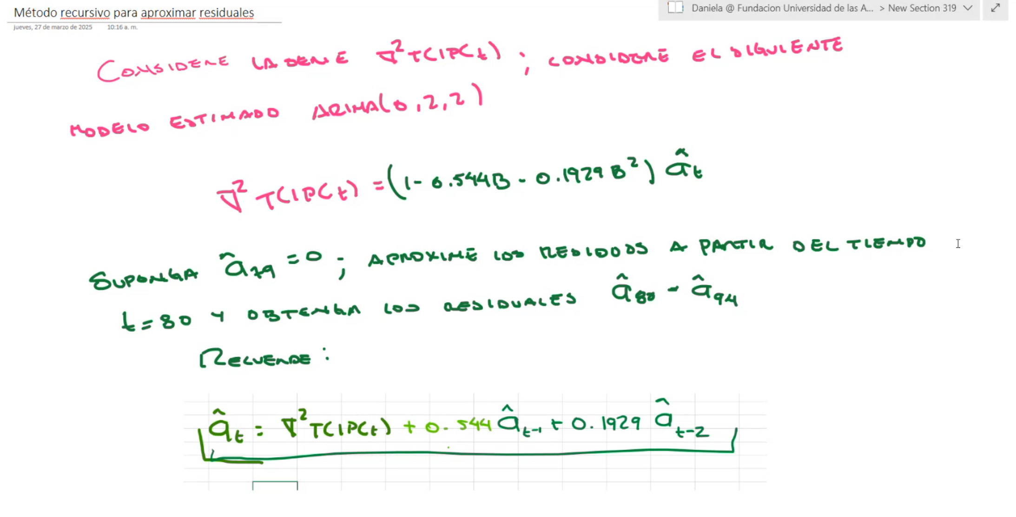
82 | 0.0000184 | 0.0000059 | -0.0000071 | 0.0000172
83 | 0.0001817 | 0.0000094 | 0.0000021 | 0.0001931
84 | -0.0000166 | 0.0001051 | 0.0000033 | 0.0000918
85 | -0.0001447 | 0.0000499 | 0.0000373 | -0.0000575
86 | -0.0000461 | -0.0000313 | 0.0000177 | -0.0000597
87 | -0.0000005 | -0.0000325 | -0.0000111 | -0.0000441
88 | -0.0000478 | -0.0000240 | -0.0000115 | -0.0000833
89 | 0.0000688 | -0.0000453 | -0.0000085 | 0.0000150
90 | 0.0000169 | 0.0000081 | -0.0000161 | 0.0000090
91 | 0.0000078 | 0.0000049 | 0.0000029 | 0.0000155
92 | 0.0000017 | 0.0000085 | 0.0000017 | 0.0000119
93 | 0.0000000 | 0.0000065 | 0.0000030 | 0.0000095
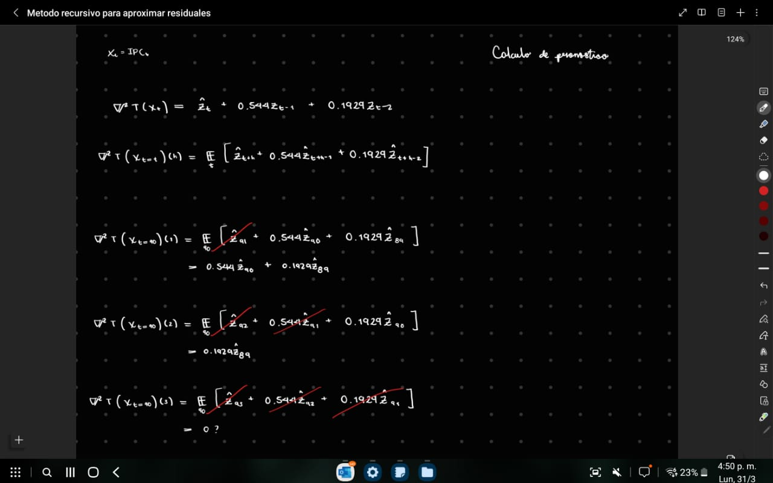
94 | 0.0000000 | 0.0000052 | 0.0000023 | 0.0000075

